Sheet1
 |  | PT. Solusi Edukasi Gemilang
 |  | 18 Office Park Building, 21th floor Unit C, Jl. TB. Simatupang No. 18, Kec. Pasar Minggu, Jakarta Selatan, Indonesia.
 |  | management@compasspubindonesia.com

Nomor |  | QU1080525
Tanggal |  | 16/5/2025
Perihal |  | Penawaran Harga

Kepada
Yth.
Mrs. Ike Yuniawati
SMA PLUS PGRI CIBINONG
Jl. Golf Ciriung Cibinong
No. Telp: (021) 8753773 Email: sma@smapluspgri.net

Dengan hormat,
kami tampilkan Daftar Harga terbaru untuk beberapa judul buku/barang sebagai berikut:

No. | Nama Barang |  | Qty | Harga/Unit (Rp.)
1 | Native Speaker School Visit |  | < 600 | Rp25,000
2 | Native Speaker School Visit |  | >= 600 | Rp22,500

Syarat Penawaran
1. Cara Pembayaran :
Pembayaran dapat dilakukan dengan transfer via
BCA - PT Solusi Edukasi Gemilang : 4685015898
2. Tidak berlaku sistem RETUR
3. Harga di atas adalah untuk harga per siswa untuk 1x pertemuan 1 jam pelajaran
4. Minimum order 4x pertemuan

Mohon segera konfirmasi apakah anda akan melakukan pemesanan pada judul buku/barang diatas.
Dengan senang hati kami akan menghubungi anda jika diperlukan informasi lebih lanjut terkait pemesanan.
Jika anda setuju, silakan ajukan judul buku/barang dan jumlah yang hendak dipesan.

Terima kasih atas perhatian dan kepercayaan anda.


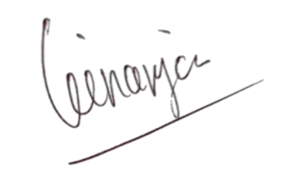
Hormat kami, |  |  |  |  | Disetujui oleh,

Angga Ginanjar |  |  |  |  | Mrs. Ike Yuniawati
Country Manager - PT Solusi Edukasi Gemilang |  |  |  |  | SMA PLUS PGRI CIBINONG

